XV, XVT
ООО«СПК«Прайм» 422540,г.Зеленодольск.РеспубликиТатарстан,ул.Фабричная,58 Сайт:www.polus-homut.ru,www.pkfpolus.ru,хомут-оптом.рф т.8-800-700-17-68,E-mail:zakaz@spkprime.ru
 | Прайс лист от 01.02.2026
Артикул | Наименование | Цена с НДС |  |  |  |  |  |  |  |  |  | Применяемость на …
Хомуты V-образные с откидным болтом W4 |  | Цена с НДС ОПТ 2 | Цена с НДС Опт 1 | ЯМЗ | Камаз | ГАЗ | Norma | Dinex | Cummins
XV-73.00.00.000 | XV-73 (5340.1118444) | 609 | 670 | 5340.1118444 |  |  |  |  |  |  |  | Применяется на двигателях ЯМЗ 534-ой серии: ЯМЗ-53402, ЯМЗ-5341-10, 5342, 5344.
XV-74.00.00.000 | XV-74 (5340.1213028) | 614 | 675 | 5340.1213028
XV-77-00.00.000 | Хомут XV-77 (536.1118444, 36330620077, 12001095202, 3415547, 536.444, 15089355, T130076011AG2P) | 620 | 682 | 536.1118444 | 45104100803000000 45104111804000000 (77-10) |  | 36330620077 12001095202 |  | 3415547 | 536.444, 15089355, T130076011AG2P | 536118444 | Хомут ТКР 80.05.12. двигатель ЯМЗ-536, ЯМЗ-536-10, ЯМЗ-536-40, ЯМЗ-5362
XV-85-00.000 | Хомут XV-85 (УРАЛ АИ-1203267) | 704 | 774 |  |  |  |  |  |  | АИ-1203267 |  | хомут V-образный для двигателя Урал
XV-92-00.000.000 | Хомут XV-92 (780.1170516, 7801170516) | 651 | 716 | 780.1170516 | 4510411700489002 |  |  |  |  | 7801170516
XV-Р6-105-00.000 | Хомут XV-105 | 740 | 814 |  | Р6-105-00.000
XV-108-00.00.000 | Хомут XV-108 (6152096108, 70819, 338614C1, 500339542, 504105924, 5801680759; 171.183) | 767 | 844 |  | 45104998000700000 |  | 6152096108 | 70819 |  | 338614C1, 500339542, 504105924, 5801680759; 171.183; ХV-108-00.00.000
XV-112-00.000 | Хомут XV-112 (МАЗ 422320-1203700, 78890, VT10442F06-3AD0) | 1197 | 1317 |  |  | 422320-1203700 |  | 78890 |  | VT10442F06-3AD0 (Breeze) |  | DIN78890_хомут трубы глушителя !V-образный, нерж. Volvo FL6 FL7
XV-115-03.000 | Хомут XV-115-03 (06330056115 A, QRC 3633 0056 115A) | 851 | 936 |  |  |  | 06330056115 A |  |  | QRC 3633 0056 115A |  | на двигатель ЯМЗ-236НЕ2-51 для трактора Т10М.6100. Металлорукав 000.4859.31.000-90-215 производства г. Уфа.
XV-117-00.00.000 | Хомут XV-117-00.00.000 (в разработке) |  | 0 |  | 45064117000800 |  |  |  |  | DAF 105 1675741, AUGER – 115272, SHAANXI – 16757, FULLER – 16757 |  | Хомут воздушного патрубка (d111-117mm) CF75/CF85/XF105/CF75IV DAF 1675741
XV-119-03.000 | Хомут XV-119-03 (24000-04689) | 908 | 999 |  |  | 24000-04689 |  |  |  | 24000-04689; XV-119-03.000; IDTFL2400004689
XV-123.00.00.000 | Хомут XV-123 (536.1203266, 6114009123, 5361203266, 134349 (BorgWarner), QRC 123 0611 409) | 929 | 1022 | 536.1203266 |  |  | 6114009123 |  |  | 5361203266, 134349 (BorgWarner) | QRC 123 0611 409 | Хомут крепления металлорукова 4320Я5 УРАЛ 536.1203267, Для металл рукава 4320Я5-1203099
XV-126-00.00.000 | Хомут XV-126 (6154009126, 78803) | 935 | 1029 |  | 99990012000000300 |  | 6154009126 | 78803 |  | 45104-1200015-91, 808566P38:R38P38:Q38P38M38:P38I38:PP38:R38
XV-127-00.000 | Хомут XV-127 (МАЗ SW-40422-04-00) | 940 | 1034 |  |  |  |  |  |  | SW-40422-04-00 | 517523
XV-135-00.000 | Хомут XV-135 (1694616135, 80806, 59554, 0087922-00, 20731224, 20828464, 5001867375, 617198, 1693616135, 0087922-00) | 956 | 1052 |  |  |  | 1694616135, 1693616135 | 80806 |  | 59554 | 0087922-00, 20731224, 20828464, 5001867375, 617198 | Heavy Duty V-Clamp, Volvo, Ø=114.3 / L=25, INOX
XV-146-00.000 | Хомут XV-146 (770.1203266, AD391000473, SW-47422.08, S-74045-07-00, 1531579, 1863832) | 971 | 1068 | 770.1203266 AD391000473 |  |  |  | 68858 82808 |  | SW-47422.08 S-74045-07-00 | 1531579 1863832 Scania | Неточное совпадение Scania, есть разница в полке наш на 1мм меньше
XV-149-00.00.000 | VX-149 (РСМ) | 987 | 1086
XV-152-00.00.000 | Хомут XV-152 (6154081152, 78828, 81921, 80921, 799131, SW50422.02, 6674104153, 1629499, 7421719872, 1511702, 21719872, 7401629499, 8380145) | 1008 | 1109 |  | 45104120003800000 |  | 6154081152 | 78828 81921 80921 799131 8380145 |  | SW50422.02, 6674104153, 21719872, 1629499, 7401629499, 7421719872, 1511702, 6674104153, 1629499, 21719872, 7401629499, 7421719872 | 8380145
XV-163-00.000 | BOA RBT RO-310491 K-0045596/FA 1460015 X00008259 |  | 0
XV-173-00.000 | Хомут XV-173 (NX300S 175) БЕЛАЗ | 1706 | 1877 |  |  |  |  |  |  | NX300S 175 |  | XV-173 (Cummins QRC45, 50, 60)
XV-226-00.00.000 | Тепловозный, усиленный сегмент 3мм | 5917 | 6509
XV-228-00.000 | Хомут XV-228 (NX300S 230) БЕЛАЗ | 1943 | 2137 |  |  |  |  |  |  | NX300S 230 |  | XV-173 (Cummins QRC45, 50, 60)
XV-253.00.000 | Хомут специализированный XV-253 | 14490 | 15939
XV-256-00.00.000 | Хомут пескоотделителя XV-256 | 10584 | 11642 |  |  |  |  |  | 12.311-00.080 | Хомут 10 дюймов черт. ВНЦТ.067744.002
XV-416-00.00.000 | Хомут пескоотделителя XV-416 | 13608 | 14969 |  |  |  |  |  | 12.311-00.090 | Хомут 16 дюймов черт. ВНЦТ.067744.001

Хомуты V-образные с Т-болтом W2 |  | Цена с НДС ОПТ 2 | Цена с НДС Опт 1 | ЯМЗ | Камаз | ГАЗ | Norma | Dinex | Cummins
XVT-77.00.01.000 | XVT-77-01 (36330620077, 3415547, 536118444) КамаДизель | 578 | 636 |  | 45104117000008 |  | 36330620077 |  | 3415547 | 536118444 |  | Хомут патрубка турбокомпрессора 6ISBe
XVT-83.00.00.000 | XVT-83 (3415547, 3923060, 3069053) | 494 | 543 |  |  |  |  |  | 3415547, 3923060, 3069053
XVT-80.00.00.000 | XVT-80 (A22R22.1206030-01, 6152099080) |  | 0 |  |  | A22R22.1206030-01 | 6152099080
XVT-82.00.01.000 | XVT-82-01 (33023-1203031, 3903652, XS9009, С3903652) КамаДизель | 588 | 647 |  | 45104120300011 | 33023-1203031 |  |  | 3903652 | 33023-1203031, XS9009 |  | Хомут выпускного патрубка турбины. Для двигателя CUMMINS 6BT, EQB, 6ISBe6.7, QSB6.7
XVT-87.00.00.000 | XVT-87 (33023-1203031, 3903652, XS9009, С3903652) | 499 | 549 |  |  | 33023-1203031 |  |  | 3903652 | XVT 82.00.01.000, 33023-1203031, XS9009, С3903652 |  | Хомут выпускного патрубка турбины. Для двигателя CUMMINS 6BT, EQB, 6ISBe6.7, QSB6.7
XVT-91-00.01.000 | XVT-91-01 (5269284, 4938989, 4936115, 3977217) | 599 | 659 |  | 45104117001126 |  |  |  | 5269284 | 5269284, 4938989, 4936115, 3977217 |  | Хомут патрубка впускного коллектора Cummins ISF 3,8
XVT-96.00.00.000 | XVT-96 (5269284, 4938989, 4936115, 3977217) | 510 | 561 |  |  |  |  |  | 5266140 | 5269284 4938989 4936115 3977217 Хомут патрубка впускного коллектора Cummins ISF 3,8
XVT-97.00.00.000 | XVT-97 | 683 | 751 |  |  |  |  |  |  |  |  | Хомут турбокомпрессора ТКР-80.15.13 для Турбокомпрессор ЯМЗ-53602 (МАЗ, УРАЛ, КСМЗ, КрАЗ) ЕВРО-4 ТУРБОКОМ
XVT-98.00.000 | XVT-98 Weichai (1012016145_P013) | 631 | 694 |  |  |  |  |  |  | 1012016145_P013 |  | Есть оснастка
XVT-108-00.000 | XVТ-108 (6152096108, 70819, 338614C1, 500339542, 504105924, 5801680759; 171.183) | 541 | 595 |  | 045104998000700000 045104998000700000 |  | 6152096108 | 70819
XVT-110-00.000 | XVT-110 (ТМЗ 840.1008328) | 725 | 798 | 840.1008328 |  |  |  |  |  |  |  | Хомут сильфона (ТМЗ) для двигателя 85226.10
XVT-115-00.000 | XVT-115 (3067979, 3905216) | 557 | 613 |  |  |  |  |  | 3067979, 3905216
XVT-117-00.000 | XVT-117 (4965120, Q-67440) |  | 0 |  |  |  |  |  | 4965120 | Q-67440
XVT-126-00.00.000 | XVТ-126 (6154009126, 78803) | 578 | 636 |  | XV-126-00.00.000ГЧ 45104-1200015-91 |  | 6154009126 | 78803
XVT-130-00.000 | XVT-130 (4965123, Q-67444) |  | 0 |  |  |  |  |  | 4965123 | Q-67444
XVT-152-00.000 | XVТ152 (6154081152, 78828, 81921, 80921, 799131, SW50422.02, 6674104153, 1629499, 7421719872, 1511702, 21719872, 7401629499, 8380145) | 609 | 670 |  | XV-152-00.00.000ГЧ |  | 6154081152 | 78828 99810 |  | SW50422.02

Хомуты V-образные оцинкованные |  | Цена с НДС ОПТ 2 | Цена с НДС Опт 1 | ЯМЗ | Камаз | ГАЗ | Norma | Dinex | Cummins
XV108W1 | XV 108-02 (6152096108, 70819, 338614C1, 500339542, 504105924, 5801680759; 171.183) | 389 | 428 |  | XV-108-00.00.000ГЧ |  | 6152096108 | 70819
XV126W1 | XV 126-02 (6154009126, 78803) | 410 | 451 |  | XV-126-00.00.000ГЧ |  | 6154009126 | 78803
XV152W1 | XV 152-02 (6154081152, 78828, 81921, 80921, 799131, SW50422.02, 6674104153, 1629499, 7421719872, 1511702, 21719872, 7401629499, 8380145) | 431 | 474 |  | XV-152-00.00.000ГЧ |  | 6154081152 | 78828 99810 |  | SW50422.02

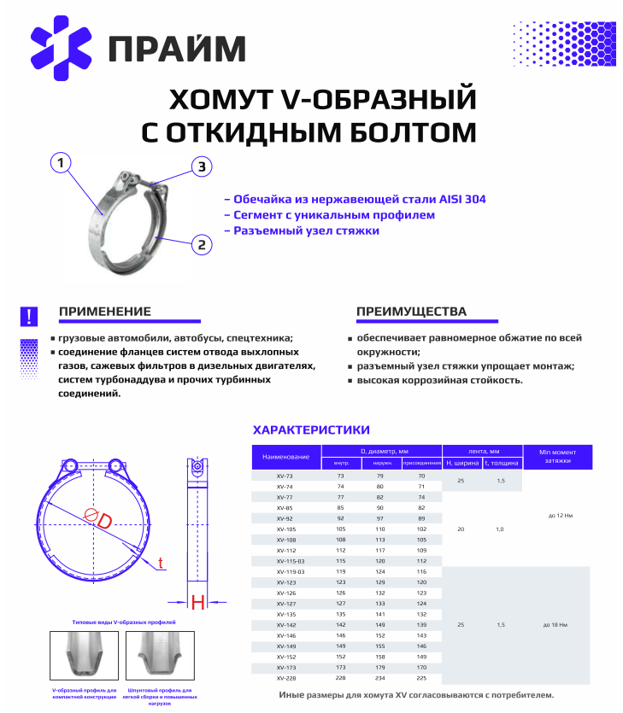
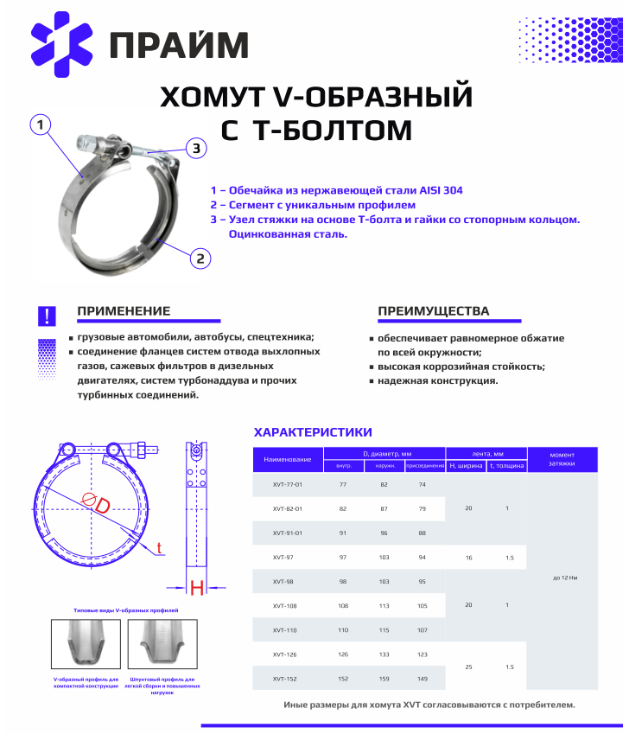

 | С нашей продукцией Вы также можете ознакомиться на нашем сайте:
 | www.polus-homut.ru
 | https://хомут-оптом.рф/

ХЛС
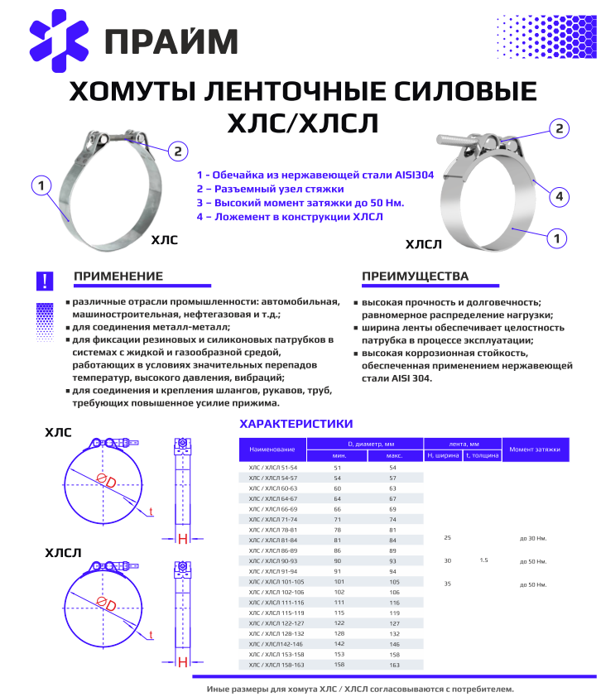
 | Хомут ленточный силовой - W4 (лента 25мм) | Цена с НДС ОПТ 2 | Цена с НДС Опт 1 |  | Dinex | ГАЗ
HLS051054W4 | ХЛС 51-54 | 422 | 464 |  | 99852
HLS054057W4 | ХЛС 54-57 | 431 | 474 |  | 99859
HLS060063W4 | ХЛС 60-63 | 436 | 480 |  | 99861
HLS064067W4 | ХЛС 64-67 | 442 | 486 |  | 99865
HLS066069W4 | ХЛС 66-69 | 447 | 492 |  | 99867
HLS071074W4 | ХЛС 71-74 | 456 | 502 |  | 99872
HLS078081W4 | ХЛС 78-81 | 464 | 510 |  | 99878
HLS081084W4 | ХЛС 81-84 | 471 | 518 |  | 99881
HLS086089W4 | ХЛС 86-89 | 474 | 521 |  | 99886
HLS090093W4 | ХЛС 90-93 | 481 | 529 |  | 99890
HLS091094W4 | ХЛС 91-94 | 484 | 532 |  | 99893
HLS101105W4 | ХЛС 101-105 | 491 | 540 |  | 99901
HLS102106W4 | ХЛС 102-106 | 499 | 549 |  | 99904
HLS111116W4 | ХЛС 111-116 | 509 | 560 |  | 99911 | 534005-1203050
HLS115119W4 | ХЛС 115-119 | 515 | 567 |  | 99916
HLS122127W4 | ХЛС 122-127 | 525 | 578 |  | 99921
HLS128132W4 | ХЛС 128-132 | 534 | 587 |  | 99925
HLS142146W4 | ХЛС 142-146 | 547 | 602 |  | 99944
ХЛС-155.00.000 | ХЛС-155 (153-158) | 561 | 617 |  | 99954 | A22R32.1206066
HLS158163W4 | ХЛС-160 (158-163) | 570 | 627 |  | 99956
ХЛС-186.00.000 | ХЛС-185 | 588 | 647 |  |  | A31R32.1203068
ХЛС-206.00.000 | ХЛС-206 (204-299) | 593 | 652 |  |  | A22R32.1206068
 | ХЛС-356 | 0
 | ХЛС-447 | 0

ХКГ-289-00.000 | ХКГ-289-00.000 (Гомут глушителя ) |  |  |  |  | A65R33.1203068

 | Хомут ленточный силовой - W4 (30 мм.) | Цена с НДС ОПТ 2 | Цена с НДС Опт 1 |  | Dinex | ГАЗ
HLS051054W4 | ХЛС 51-54 |  |  | 0 | 99852
HLS054057W4 | ХЛС 54-57 |  |  |  | 99859
HLS060063W4 | ХЛС 60-63 |  |  |  | 99861
HLS064067W4 | ХЛС 64-67 |  |  |  | 99865
HLS066069W4 | ХЛС 66-69 |  |  |  | 99867
HLS071074W4 | ХЛС 71-74 |  |  |  | 99872
HLS078081W4 | ХЛС 78-81 |  |  |  | 99878
HLS081084W4 | ХЛС 81-84 |  |  |  | 99881
HLS086089W4 | ХЛС 86-89 |  |  |  | 99886
HLS090093W4 | ХЛС 90-93 |  |  |  | 99890
HLS091094W4 | ХЛС 91-94 |  |  |  | 99893
HLS101105W4 | ХЛС 101-105 |  |  |  | 99901
HLS102106W4 | ХЛС 102-106 |  |  |  | 99904 |  | 534005-1203050
HLS111116W4 | ХЛС 111-116 |  |  |  | 99911
HLS115119W4 | ХЛС 115-119 |  |  |  | 99916
HLS122127W4 | ХЛС 122-127 |  |  |  | 99921
HLS128132W4 | ХЛС 128-132 |  |  |  | 99925
HLS142146W4 | ХЛС 142-146 |  |  |  | 99944
HLS153158W4 | ХЛС 153-158 |  |  |  | 99954
HLS158163W4 | ХЛС 158-163 |  |  |  | 99956
 | ХЛС30 255 |  |  |  | 80924 |  |  | 1628246, 1629345, 20743127, 7401628246, 7401629345, 7420743127 | 80924 Хомут глушителя VOLVO FH12

 | Хомут ленточный силовой - W4 (35 мм.) | Цена с НДС ОПТ 2 | Цена с НДС Опт 1 |  | Dinex
 | ХЛ-123 |  |  |  | 99810
 | ХЛ-130 |  |  |  | 99811
 | ХЛ-155 |  |  |  | 99813

ХЧЛ, ХЧЛП
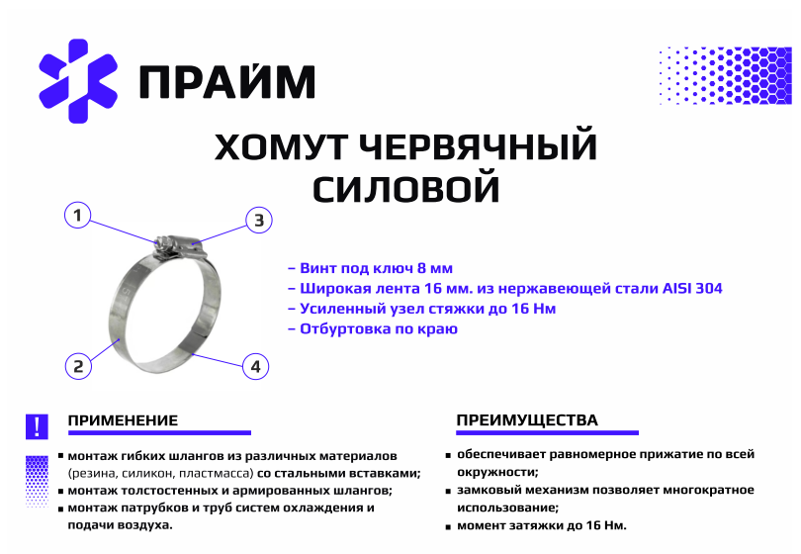
 | Хомут червячный силовой - ХЧЛ W4 | Цена с НДС ОПТ 2 | Цена с НДС Опт 1
HCL025045W4 | ХЧЛ 25-45 | 224 | 246 | 45104998011200 45104998010790
HCL032054W4 | ХЧЛ 32-54 | 230 | 253 | 45104998012300
HCL045066W4 | ХЧЛ 45-66 | 235 | 259 | 45104998010200
HCL057079W4 | ХЧЛ 57-79 | 242 | 266 | 45104998040400
HCL070092W4 | ХЧЛ 70-92 | 247 | 272 | 45104998040600
HCL086106W4 | ХЧЛ 86-106 | 253 | 278
HCL095117W4 | ХЧЛ 95-117 | 258 | 284 | 45104998011700
HCL113123W4 | ХЧЛ 113-123 | 264 | 290
HCL108130W4 | ХЧЛ 108-130 | 264 | 290 | 45104110916600
HCL121143W4 | ХЧЛ 121-143 | 270 | 297 | 45104998011400
HCL135155W4 | ХЧЛ 133-155 | 275 | 303 | 45104998001100
HCL146168W4 | ХЧЛ 146-168 | 281 | 309 | 45104998011100
HCL162182W4 | ХЧЛ 162-182 | 287 | 316
HCL172193W4 | ХЧЛ 172-193 | 292 | 321 | 45104998011800
HCL184206W4 | ХЧЛ 184-206 | 298 | 328 | 45104998000900
HCL200220W4 | ХЧЛ 200-220 | 305 | 336
HCL210230W4 | ХЧЛ 210-230 | 310 | 341 | 45104998011900
HCL226250W4 | ХЧЛ 220-240 | 315 | 347 | 45104998000800
HCL245265W4 | ХЧЛ 240-260 | 324 | 356
HCL260280W4 | ХЧЛ 260-280 | 333 | 366
HCL300320W4 | ХЧЛ 300-320 | 341 | 375
HCL340360W4 | ХЧЛ 340-360 | 352 | 387
HCL380400W4 | ХЧЛ 380-400 | 362 | 398
HCL420440W4 | ХЧЛ 420-440 | 383 | 421
HCL460480W4 | ХЧЛ 460-480 | 394 | 433
HCL480500W4 | ХЧЛ 480-500 | 404 | 444
 | ХЧЛ 500-5000 Возможно изготовление любого размера по согласованию!

 | Хомут червячный силовой - ХЧЛП W4 | Цена с НДС ОПТ 2 | Цена с НДС Опт 1
HCL025045W4 | ХЧЛП 25-45 | 380
HCL032054W4 | ХЧЛП 32-54 | 386
HCL045066W4 | ХЧЛП 45-66 | 391
HCL057079W4 | ХЧЛП 57-79 | 398 |  | ST 16 57-79 C10 S1, 450030300052, F10 FSD 057 079 HKF, MS09B5780
HCL070092W4 | ХЧЛП 70-92 | 403 |  | ST 16 70-92 C10 S1, F10 FSD 070 092 HKF, 0156 6004 081, 450030350052, MS09B7092 , аналоги
HCL086106W4 | ХЧЛП 86-106 | 409 |  | ST 16 83-105 C10 S1, 0156 6004 094, 450030400052, MS09B83105, F10 FSD 083 105 HKF
HCL095117W4 | ХЧЛП 95-117 | 414 |  | ST 16 95-118 C10 S1, 0156 6004 106, F10 FSD 095 117 HKF, 450030450052, MS09B96118
HCL113123W4 | ХЧЛП 113-123 | 420
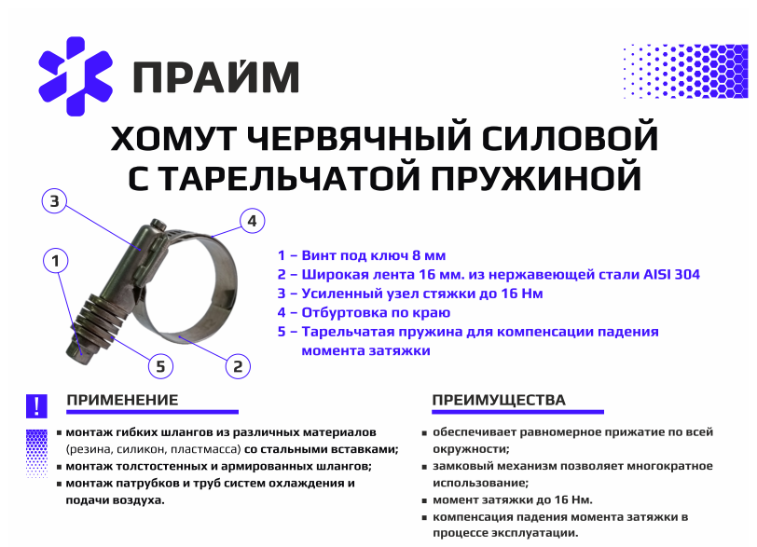
HCL108130W4 | ХЧЛП 108-130 | 420
HCL121143W4 | ХЧЛП 121-143 | 426
HCL135155W4 | ХЧЛП 133-155 | 431
HCL146168W4 | ХЧЛП 146-168 | 437
HCL162182W4 | ХЧЛП 162-182 | 443
HCL172193W4 | ХЧЛП 172-193 | 448
HCL184206W4 | ХЧЛП 184-206 | 454
HCL200220W4 | ХЧЛП 200-220 | 461
HCL210230W4 | ХЧЛП 210-230 | 466
HCL226250W4 | ХЧЛП 220-240 | 471
HCL245265W4 | ХЧЛП 240-260 | 480
HCL260280W4 | ХЧЛП 260-280 | 489
HCL300320W4 | ХЧЛП 300-320 | 497
HCL340360W4 | ХЧЛП 340-360 | 508
HCL380400W4 | ХЧЛП 380-400 | 518
HCL420440W4 | ХЧЛП 420-440 | 539
HCL460480W4 | ХЧЛП 460-480 | 550
HCL480500W4 | ХЧЛП 480-500 | 560
 | ХЧЛП 500-5000 Возможно изготовление любого размера по согласованию!

ХЛТП, ХЛТ
 | Ленточный хомут с Т- болтом и малой пружиной | Цена с НДС ОПТ 2 | Цена с НДС Опт 1 | IDEAL |  |  | Cummins
HLP055W2-s | ХЛТП-55 с мал. пруж | 320 | 352 | 300300200
HLP060W2-s | ХЛТП-60 с мал. пруж | 321 | 353 | 300300213 300300225 |  | 814-213 814-225
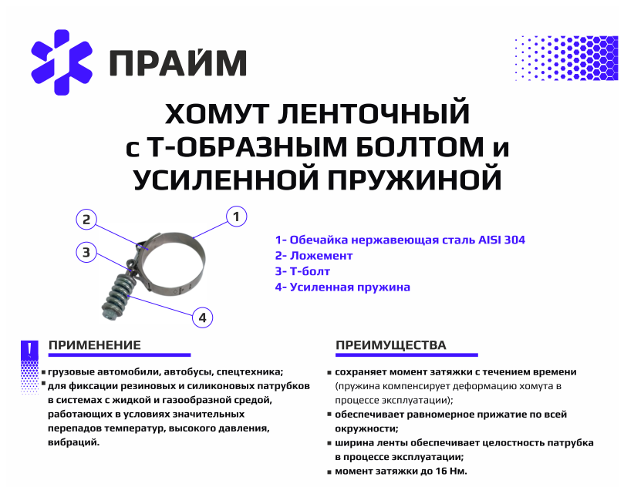
HLP065W2-s | ХЛТП-65 с мал. пруж | 323 | 355 | 300300238 300300250 |  | 814-238 814-250
HLP070W2-s | ХЛТП-70 с мал. пруж | 324 | 356 | 300300263
HLP075W2-s | ХЛТП-75 с мал. пруж | 326 | 359 | 300300275 300300288
HLP080W2-s | ХЛТП-80 с мал. пруж | 327 | 360 | 300300300 300100300 |  | 813-300 814-300
HLP085W2-s | ХЛТП-85 с мал. пруж | 328 | 361 | 300300313 300300325 |  | 814-325
HLP090W2-s | ХЛТП-90 с мал. пруж | 330 | 363 | 300300338 300300350
HLP095W2-s | ХЛТП-95 с мал. пруж | 331 | 364 | 300300363
HLP100W2-s | ХЛТП-100 с мал. пруж | 332 | 365 | 300300375
HLP105W2-s | ХЛТП-105 с мал. пруж | 333 | 366 | 300300400
HLP110W2-s | ХЛТП-110 с мал. пруж | 334 | 367 | 300300425 |  | 814-425
 | ХЛТП-115 с мал. пруж | 0 | 0 | 300300450 |  |  | 125740

 | Хомут ленточный с Т-болтом и усиленной пружиной - ХЛТП (W2) | Цена с НДС ОПТ 2 | Цена с НДС Опт 1 | IDEAL | КАМАЗ |  | Cummins
HLP036W2 | ХЛТП-36 с усил пруж | 446 | 491
HLP055W2 | ХЛТП-55 с усил пруж | 406 | 447 | 300300200 | 45104998001401002
HLP060W2 | ХЛТП-60 с усил пруж | 408 | 449 | 300300213 300300225 | 45104998010501000 | 814-213 814-225
HLP065W2 | ХЛТП-65 с усил пруж | 412 | 453 | 300300238 300300250 | 45104998010511000 | 814-238 814-250
HLP070W2 | ХЛТП-70 с усил пруж | 413 | 454 | 300300263 | 45104998000501000
HLP075W2 | ХЛТП-75 с усил пруж | 415 | 457 | 300300275 300300288
HLP080W2 | ХЛТП-80 с усил пруж | 417 | 459 | 300300300 300100300 | 4510499801700000 | 813-300 814-300
HLP085W2 | ХЛТП-85 с усил пруж | 420 | 462 | 300300313 300300325 | 45104998000401000 | 814-325
HLP090W2 | ХЛТП-90 с усил пруж | 422 | 464 | 300300338 300300350
HLP095W2 | ХЛТП-95 с усил пруж | 424 | 466 | 300300363
HLP100W2 | ХЛТП-100 с усил пруж | 426 | 469 | 300300375
HLP105W2 | ХЛТП-105 с усил пруж | 428 | 471 | 300300400
HLP110W2 | ХЛТП-110 с усил пруж | 431 | 474 | 300300425 | 45104998000301000 | 814-425
 | ХЛТП-115 с усил пруж | 0 |  | 300300450 |  |  | 125740

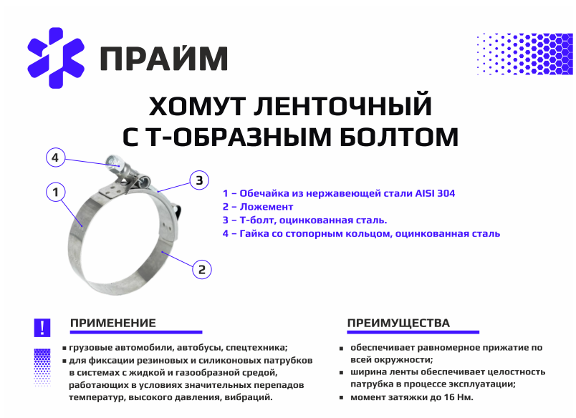

 | Хомут ленточный с Т-болтом - ХЛТ (W2) | Цена с НДС ОПТ 2 | Цена с НДС Опт 1 |  | КАМАЗ | IDEAL |  | Cummins
HLT055W2 | ХЛТ-55 | 272 | 299 |  |  | 300200200
HLT060W2 | ХЛТ-60 | 273 | 300 |  | 45104998010500000 | 300200213 300200225 | 814-213 814-225
HLT065W2 | ХЛТ-65 | 275 | 303 |  |  | 300200238 300200250 | 814-238 814-250
HLT070W2 | ХЛТ-70 | 276 | 304 |  | 45104998000500000 | 300200263
HLT075W2 | ХЛТ-75 | 277 | 305 |  |  | 300200275 300200288
HLT080W2 | ХЛТ-80 | 279 | 307 |  | 45104998010600001 | 300100300 300200300 | 813-300 814-300
HLT085W2 | ХЛТ-85 | 280 | 308 |  | 45104998000400000 | 300200313 300200325 | 814-325
HLT090W2 | ХЛТ-90 | 281 | 309 |  |  | 300200338 300200350
HLT095W2 | ХЛТ-95 | 282 | 310 |  |  | 300200363
HLT100W2 | ХЛТ-100 | 286 | 315 |  |  | 300200375
HLT105W2 | ХЛТ-105 | 287 | 316 |  |  | 300200400
HLT110W2 | ХЛТ-110 | 288 | 317 |  | 045104998000300001 | 300200425 | 814-425
 | ХЛТ-115 | 290 | 319 |  |  | 300200450 |  | 125740

Червячный хомут
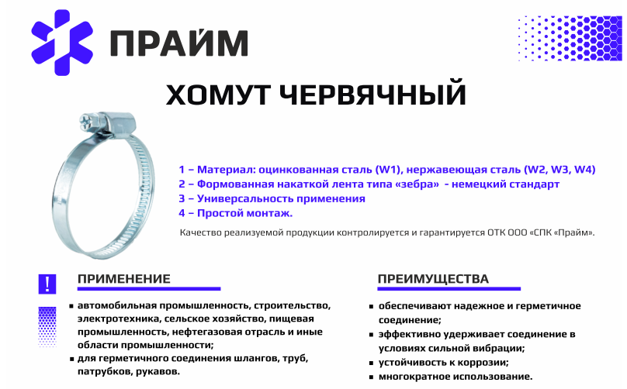
 | Хомут червячный - W1 оцинкованная сталь | Цена с НДС ОПТ 1 от 100 000 руб. | Цена с НДС Опт 2 до 100000 руб.
TR008012W1 | Хомут германского типа W1 9мм 8-12 | 6.85 | 8.22
TR008016W1 | Хомут германского типа W1 9мм 8-16 | 6.85 | 8.22
TR010016W1 | Хомут германского типа W1 9мм 10-16 | 6.85 | 8.22
TR012020W1 | Хомут германского типа W1 9мм 12-20 | 6.85 | 8.22
TR012022W1 | Хомут германского типа W1 9мм 12-22 | 6.86 | 8.23
TR016025W1 | Хомут германского типа W1 9мм 12-20 | 6.86 | 8.23
TR016027W1 | Хомут германского типа W1 9мм 16-27 | 7.55 | 9.06
TR020032W1 | Хомут германского типа W1 9мм 20-32 | 7.79 | 9.35
TR025040W1 | Хомут германского типа W1 9мм 25-40 | 7.94 | 9.53
TR030045W1 | Хомут германского типа W1 9мм 30-45 | 8.13 | 9.76
TR032050W1 | Хомут германского типа W1 9мм 32-50 | 8.49 | 10.19
TR040060W1 | Хомут германского типа W1 9мм 40-60 | 8.88 | 10.66
TR050070W1 | Хомут германского типа W1 9мм 50-70 | 9.66 | 11.59
TR060080W1 | Хомут германского типа W1 9мм 60-80 | 10.2 | 12.24
TR070090W1 | Хомут германского типа W1 9мм 70-90 | 10.88 | 13.06
TR080100W1 | Хомут германского типа W1 9мм 80-100 | 11.59 | 13.91
TR090110W1 | Хомут германского типа W1 9мм 90-110 | 12.15 | 14.58
TR100120W1 | Хомут германского типа W1 9мм 100-120 | 12.15 | 14.58
TR110130W1 | Хомут германского типа W1 9мм 110-130 | 14.34 | 17.21
TR120140W1 | Хомут германского типа W1 9мм 120-140 | 14.82 | 17.78
TR130150W1 | Хомут германского типа W1 9мм 130-150 | 15.83 | 19
TR140160W1 | Хомут германского типа W1 9мм 140-160 | 16.62 | 19.94
TR150170W1 | Хомут германского типа W1 9мм 150-170 | 20.45 | 24.54
TR170190W1 | Хомут германского типа W1 9мм 170-190 | 22.58 | 27.1
TR210230W1 | Хомут германского типа W1 9мм 210-230 | 24.15 | 28.98

 | Хомут Червячный - W2 нержавеющая сталь | Цена с НДС ОПТ 1 от 100 000 руб. | Цена с НДС Опт 2 до 100000 руб.
TR008012W2 | Хомут германского типа W2 9мм 8-12 | 7.29 | 8.75
TR008016W2 | Хомут германского типа W2 9мм 8-16 | 7.29 | 8.75
TR010016W2 | Хомут германского типа W2 9мм 10-16 | 7.32 | 8.78
TR012020W2 | Хомут германского типа W2 9мм 12-20 | 7.62 | 9.14
TR012022W2 | Хомут германского типа W2 9мм 12-22 | 7.55 | 9.06
TR016025W2 | Хомут германского типа W2 9мм 16-25 | 8.02 | 9.62
TR016027W2 | Хомут германского типа W2 9мм 16-27 | 8.03 | 9.64
TR020032W2 | Хомут германского типа W2 9мм 20-32 | 9.66 | 11.59
TR025040W2 | Хомут германского типа W2 9мм 25-40 | 10.25 | 12.3
TR032050W2 | Хомут германского типа W2 9мм 32-50 | 10.41 | 12.49
TR040060W2 | Хомут германского типа W2 9мм 40-60 | 10.58 | 12.7
TR050070W2 | Хомут германского типа W2 9мм 50-70 | 11.49 | 13.79
TR060080W2 | Хомут германского типа W2 9мм 60-80 | 11.83 | 14.2
TR070090W2 | Хомут германского типа W2 9мм 70-90 | 12.52 | 15.02
TR080100W2 | Хомут германского типа W2 9мм 80-100 | 13.52 | 16.22
TR090110W2 | Хомут германского типа W2 9мм 90-110 | 14.53 | 17.44
TR100120W2 | Хомут германского типа W2 9мм 100-120 | 15.36 | 18.43
TR110130W2 | Хомут германского типа W2 9мм 110-130 | 16.02 | 19.22
TR120140W2 | Хомут германского типа W2 9мм 120-140 | 16.92 | 20.3
TR130150W2 | Хомут германского типа W2 9мм 130-150 | 18.1 | 21.72
TR140160W2 | Хомут германского типа W2 9мм 140-160 | 18.77 | 22.52
TR150170W2 | Хомут германского типа W2 9мм 150-170 | 20.52 | 24.62

Силовой хомут
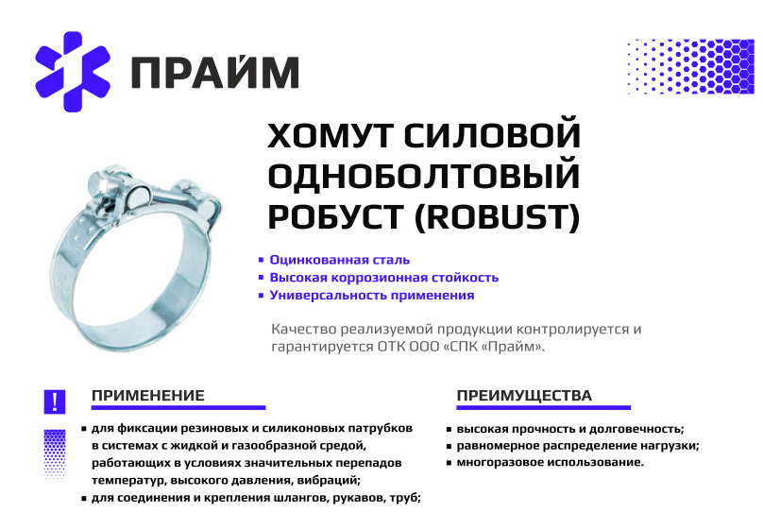
 | Хомуты силовые Robust - W1 оцинкованная сталь | Цена с НДС ОПТ 1 от 100 000 руб. | Цена с НДС Опт 2 до 100000 руб.
RB017019W1 | Хомут силовой оцинк. (Robust) W1 17-19 мм | 21.67 | 23.84
RB019021W1 | Хомут силовой оцинк. (Robust) W1 19-21 мм | 21.88 | 24.07
RB020022W1 | Хомут силовой оцинк. (Robust) W1 20-22 мм | 22.02 | 24.22
RB021023W1 | Хомут силовой оцинк. (Robust) W1 21-23 мм | 22.11 | 24.33
RB023025W1 | Хомут силовой оцинк. (Robust) W1 23-25 мм | 23.03 | 25.33
RB025027W1 | Хомут силовой оцинк. (Robust) W1 25-27 мм | 23.25 | 25.57
RB026028W1 | Хомут силовой оцинк. (Robust) W1 26-28 мм | 23.48 | 25.83
RB027029W1 | Хомут силовой оцинк. (Robust) W1 27-29 мм | 23.78 | 26.17
RB029031W1 | Хомут силовой оцинк. (Robust) W1 29-31 мм | 25.58 | 28.14
RB032035W1 | Хомут силовой оцинк. (Robust) W1 32-35 мм | 26.15 | 28.76
RB036039W1 | Хомут силовой оцинк. (Robust) W1 36-39 мм | 26.95 | 29.65
RB040043W1 | Хомут силовой оцинк. (Robust) W1 40-43 мм | 27.83 | 30.61
RB044047W1 | Хомут силовой оцинк. (Robust) W1 44-47 мм | 33.27 | 36.6
RB048051W1 | Хомут силовой оцинк. (Robust) W1 48-51 мм | 36.86 | 40.54
RB052055W1 | Хомут силовой оцинк. (Robust) W1 52-55 мм | 37.18 | 40.9
RB056059W1 | Хомут силовой оцинк. (Robust) W1 56-59 мм | 37.95 | 41.74
RB060063W1 | Хомут силовой оцинк. (Robust) W1 60-63 мм | 39.02 | 42.92
RB064067W1 | Хомут силовой оцинк. (Robust) W1 64-67 мм | 39.27 | 43.2
RB068073W1 | Хомут силовой оцинк. (Robust) W1 68-73 мм | 48.78 | 53.67
RB074079W1 | Хомут силовой оцинк. (Robust) W1 74-79 мм | 52.78 | 58.07
RB080085W1 | Хомут силовой оцинк. (Robust) W1 80-85 мм | 53.01 | 58.32
RB086091W1 | Хомут силовой оцинк. (Robust) W1 86-91 мм | 53.5 | 58.85
RB092097W1 | Хомут силовой оцинк. (Robust) W1 92-97 мм | 54.77 | 60.25
RB098103W1 | Хомут силовой оцинк. (Robust) W1 98-103 мм | 59.8 | 65.78
RB104112W1 | Хомут силовой оцинк. (Robust) W1 104-112 мм | 61.1 | 67.21
RB113121W1 | Хомут силовой оцинк. (Robust) W1 113-121 мм | 62.42 | 68.67
RB122130W1 | Хомут силовой оцинк. (Robust) W1 122-130 мм | 66.51 | 73.15
RB131139W1 | Хомут силовой оцинк. (Robust) W1 131-139 мм | 93.78 | 103.15
RB140148W1 | Хомут силовой оцинк. (Robust) W1 140-148 мм | 95.41 | 104.96
RB149161W1 | Хомут силовой оцинк. (Robust) W1 149-161 мм | 99.66 | 109.62
RB162174W1 | Хомут силовой оцинк. (Robust) W1 162-174 мм | 107.32 | 118.05
RB175187W1 | Хомут силовой оцинк. (Robust) W1 175-187 мм | 108.69 | 119.55
RB188200W1 | Хомут силовой оцинк. (Robust) W1 188-200 мм | 112.61 | 123.88
RB201213W1 | Хомут силовой оцинк. (Robust) W1 201-213 мм | 115.86 | 127.44
RB214226W1 | Хомут силовой оцинк. (Robust) W1 214-226 мм | 119.88 | 131.87
RB227239W1 | Хомут силовой оцинк. (Robust) W1 227-239 мм | 124.17 | 136.59
RB240252W1 | Хомут силовой оцинк. (Robust) W1 240-252 мм | 127.91 | 140.7

Ушковый
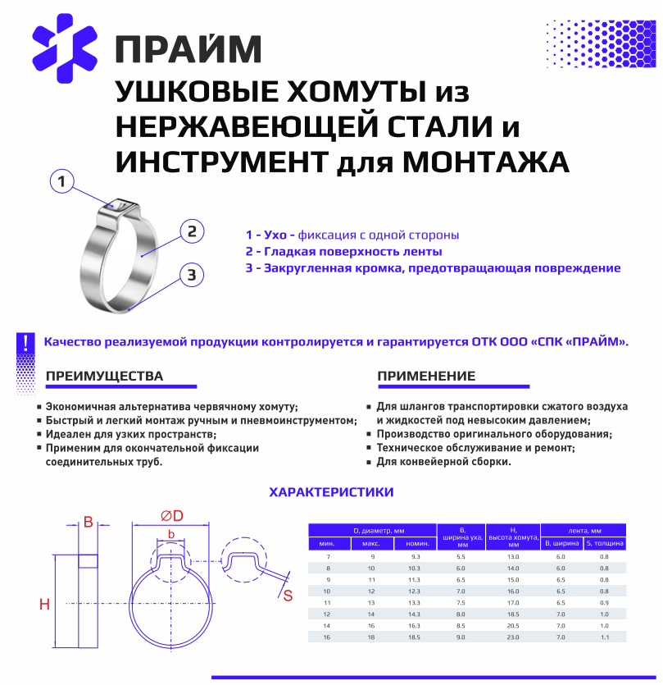
Наименование | Цена ОПТ-1 (более 100 000 руб) | Цена ОПТ-2 менее 100 000 руб)
Ушковой хомут 7*12,3 нерж | 10.31 | 12.37 | под заказ
Ушковой хомут 7*13,3 нерж | 10.67 | 12.8
Ушковой хомут 7*16,8 нерж | 12.72 | 15.26 | под заказ
Ушковой хомут 7*18,5 нерж | 14.11 | 16.94
Ушковой хомут 7*19,8 нерж | 14.79 | 17.76 | под заказ
Ушковой хомут 7*21 нерж | 15.48 | 18.57 | под заказ
Ушковой хомут 7*23,5 нерж | 15.82 | 18.98
Ушковой хомут 7*25,6 нерж | 16.85 | 20.22
Ушковой хомут 7*29,5 нерж | 17.88 | 21.46
Ушковой хомут 7*30 нерж | 18.56 | 22.28 | под заказ
Ушковой хомут 7*31 нерж | 19.27 | 23.12 | под заказ
Ушковой хомут 7*44 нерж | 25.12 | 30.14 | под заказ
 | 0 | 0 | под заказ
Ушковой хомут 7*56 нерж | 28.89 | 34.66 | под заказ
Ушковой хомут 7*62 нерж | 33.6 | 40.32 | под заказ
Ушковой хомут 7*68 нерж | 35.7 | 42.84 | под заказ
Ушковой хомут 7*74 нерж | 37.8 | 45.36 | под заказ
Ушковой хомут 7*82 нерж | 38.87 | 46.64 | под заказ

С нашей продукцией Вы также можете ознакомиться на нашем сайте:
www.polus-homut.ru
https://хомут-оптом.рф/

Рубер
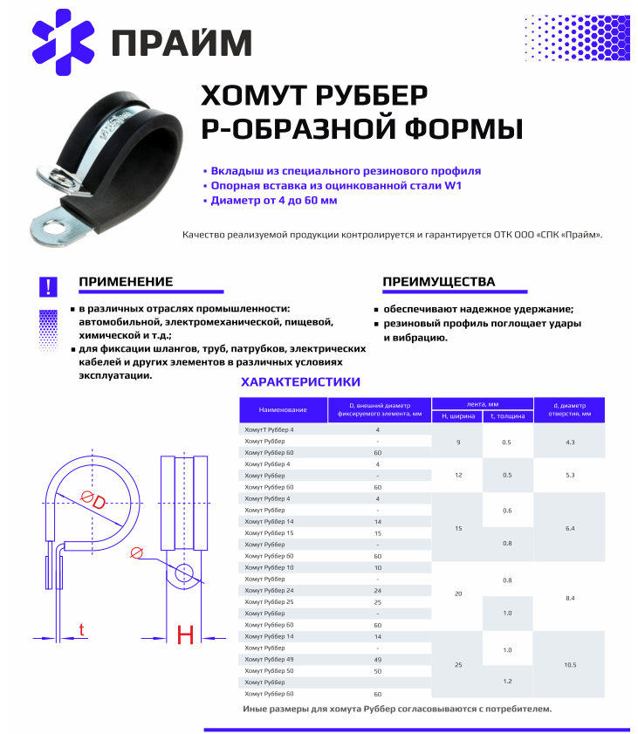
Наименование | Цена
Хомут Рубер W1 - 15*0.8*
Хомут Рубер W1 - 15*0.8*
Хомут Рубер W1 - 15*0.8*6
Хомут Рубер W1 - 15*0.8*8
Хомут Рубер W1 - 15*0.8*10 | 8.75
Хомут Рубер W1 - 15*0.8*12 | 8.94
Хомут Рубер W1 - 15*0.8*13
Хомут Рубер W1 - 15*0.8*15 | 9.34
Хомут Рубер W1 - 15*0.8*16 | 9.53
Хомут Рубер W1 - 15*0.8*18 | 9.72
Хомут Рубер W1 - 15*0.8*19 | 10.31
Хомут Рубер W1 - 15*0.8*20 | 10.5
Хомут Рубер W1 - 15*0.8*22 | 10.88
Хомут Рубер W1 - 15*0.8*25 | 11.28
Хомут Рубер W1 - 15*0.8*28 | 11.86
Хомут Рубер W1 - 15*0.8*30
Хомут Рубер W1 - 15*0.8*35 | 13.02
Хомут Рубер W1 - 15*0.8*38
Хомут Рубер W1 - 15*0.8*40 | 14.58
Хомут Рубер W1 - 15*0.8*42
Хомут Рубер W1 - 15*0.8*43
Хомут Рубер W1 - 15*0.8*48
Хомут Рубер W1 - 15*0.8*50
Хомут Рубер W1 - 15*0.8*60 | 19.06
Хомут Рубер W1 - 15*0.8*75
Хомут Рубер W1 - 15*0.8*83
Хомут Рубер W1 - 15*0.8*8
Хомут Рубер W1 - 15*0.8*10
Хомут Рубер W1 - 20*1*12 | 9.91
Хомут Рубер W1 - 20*1*14
Хомут Рубер W1 - 20*1*16 | 10.88
Хомут Рубер W1 - 20*1*
Хомут Рубер W1 - 20*1*18 | 11.47
Хомут Рубер W1 - 20*1*20 | 11.86
Хомут Рубер W1 - 20*1*32 | 14.39
Хомут Рубер W1 - 20*1*40 | 19.25
Хомут Рубер W1 - 20*1*50 | 20.22

